Estadistica Institucional
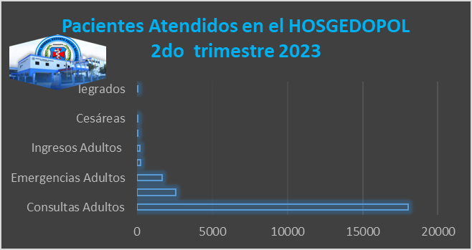
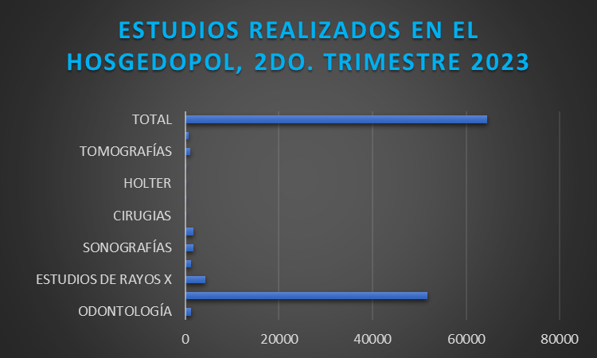
MINISTERIO DE INTERIOR Y POLICIA
HOSPITAL GENERAL DOCENTE POLICIA NACIONAL

CANTIDAD DE PACIENTES ATENDIDOS Y ESTUDIOS REALIZADOS
 | EN HOSGEDOPOL_ABRIL- JUNIO 2023

